3. 개념적모델링(ERD 작성)
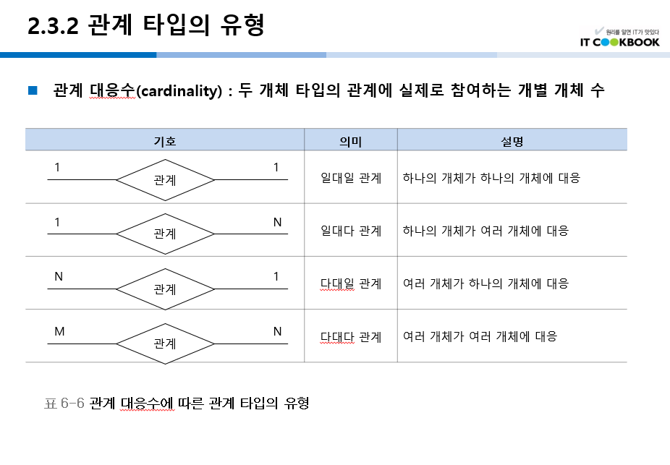
3. 개념적모델링(ERD 작성) (05/04)

멘탈꽉자바조
ID
주문번호
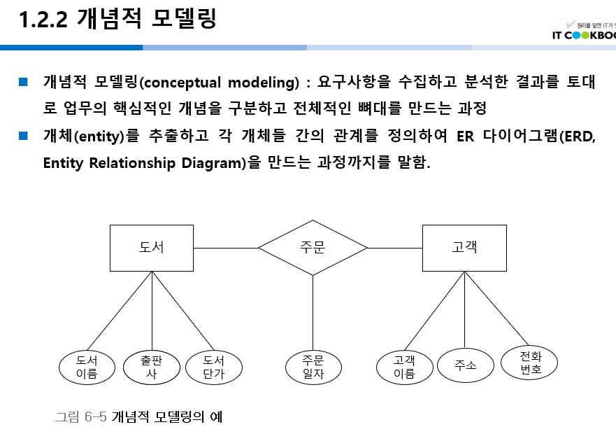

환불

1
등록
1
관리자
관리자ID

1

상품명
의뢰

상품번호

ID
주소

N
N
1
고객
M
주문
의류 (상품)
N
N
배송
1
배송업체

N
N
주문번호
업체명
사업자번호
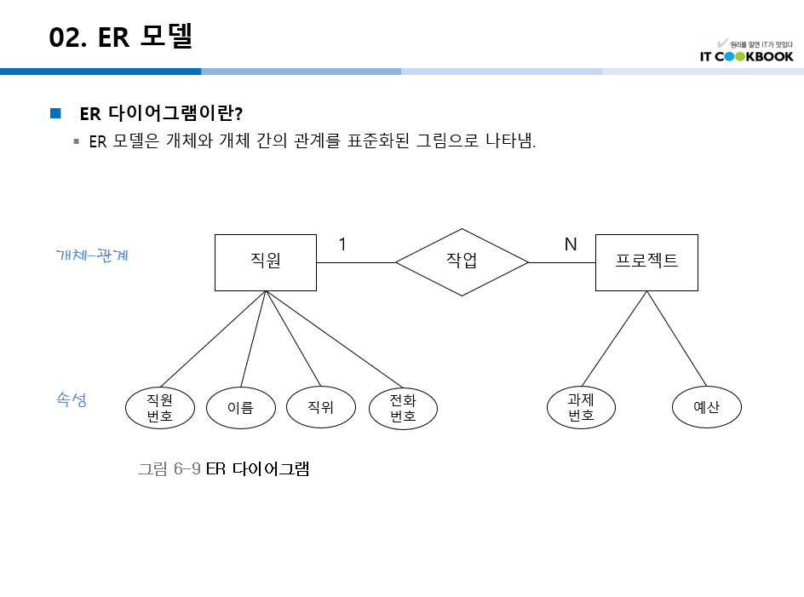

상품명 (FK)
M
주문고객
배송지

ID (FK)

배송지 (FK)
담기

1
장바구니

장바구니번호
상품번호

